Acerca de esta plantilla
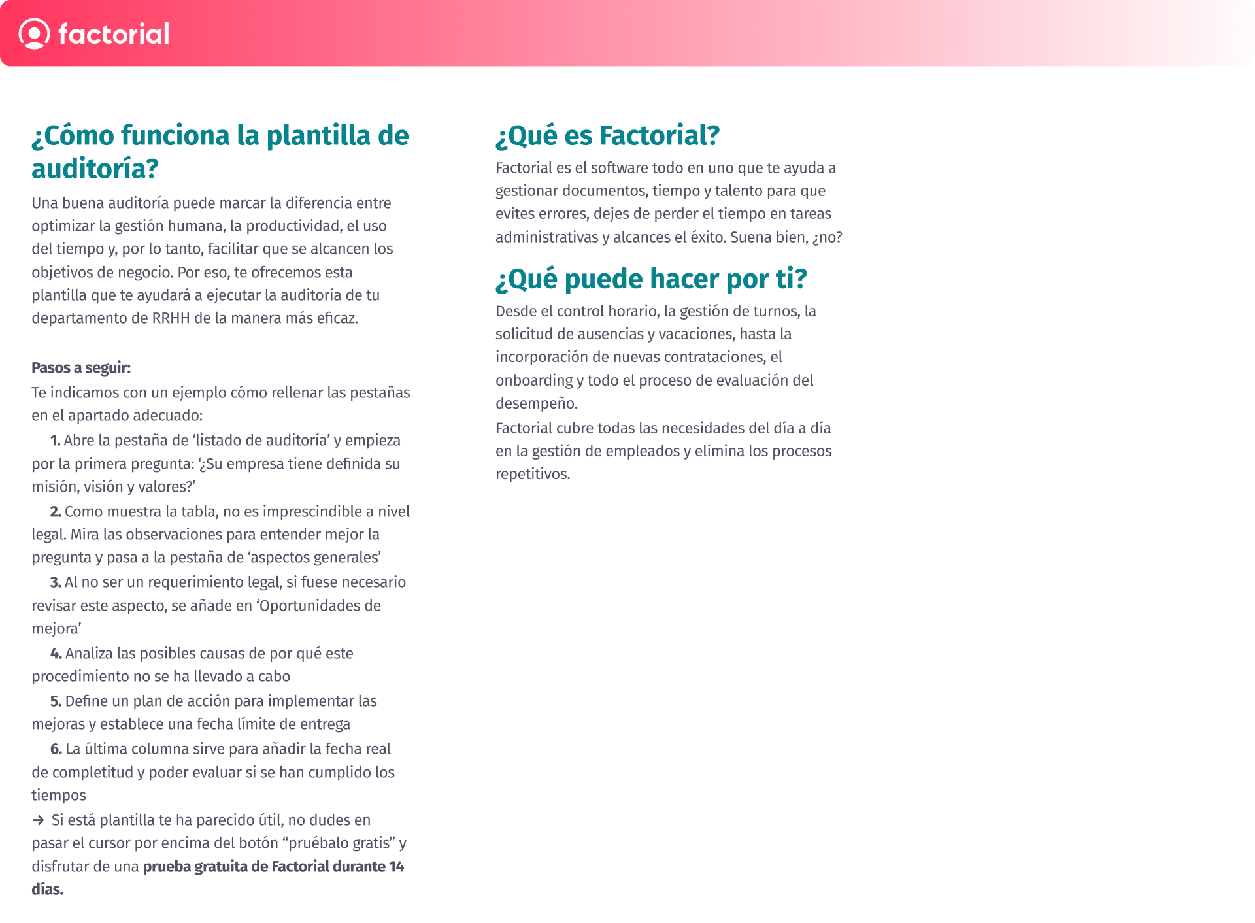

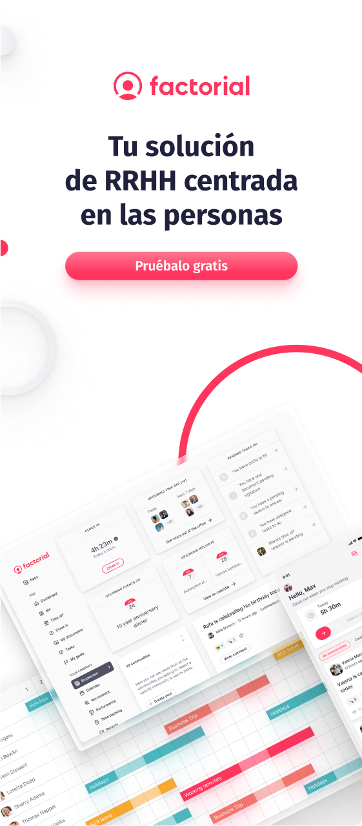

Listado de auditoria
Listado de auditoría de RRHH
Concepto | Es obligatorio a nivel legal? | Observaciones
Aspectos generales
¿Su empresa tiene definida su misión, visión y valores? | No | La misión y visión es en esencia la declaración de principios de la empresa. Es su base teórica, lo que justifica su existencia y para qué ha sido creada.
¿Se han definido los objetivos principales de su empresa? | No | Establecer objetivos es esencial para el éxito de una empresa pues éstos marcan un curso a seguir y sirven como fuente de motivación y compromiso para los miembros de la misma. Los objetivos de la empresa ayudan a dirigir, controlar y revisar el éxito de la actividad empresarial.
¿Se han definido los objetivos del área de RRHH? | No | Ejemplos de objetivos: Atraer a los candidatos al puesto de trabajo que estén potencialmente cualificados. Retener a los mejores empleados. Motivar a los empleados. Ayudar a los empleados a crecer y desarrollarse en la organización. Aumento de la productividad.
Reclutamiento
¿Se ha definido un procedimiento para el proceso de selección? | No
¿Se ha identificado la necesidad o la vacante? | No
¿Se ha realizado una descripción de los puestos vacante? | No
¿Se ha realizado la redacción de la oferta de empleo? | No
¿Se ha definido que modelo de reclutamiento se utilizará? | No | Existen dos tipos de reclutamiento: Reclutamiento externo: Se basa en convocar a personas que no tienen relación directa con la organización. Reclutamiento interno: Se enfoca en cubrir la vacante laboral con un empleado que ya forme parte de la organización o que haya estado vinculado a ella
¿Se ha realizado la difusión de la oferta? | No | Para realizar la difusión de la oferta se puede utilizar diferentes canales de reclutamiento
¿Se ha definido como se realizará la preselección de los candidatos? | No
¿Se han definido las pruebas y/o entrevistas a realizar para la selección? | No
¿Se ha establecido un proceso para la comunicación con los candidatos? | No | Es importante establecer una comunicación con el candidato tanto si ha sido elegido, como si no lo ha sido. Por ello, se debe definir como se realizarán dichas comunicaciones
¿Se le solicita al candidato todos los documentos necesarios para su contratación? | Si | Para poder realizar el contrato es necesario que os faciliten: DNI/NIE, número de seguridad social y número de cuenta bancaria
Onboarding
¿Se le ha enviado el contrato al trabajador en su incorporación? | Si | Los contratos de trabajo deben conservarse durante un período de 4 años
¿Se dispone de un manual del empleado para el personal de nueva incorporación? | No | La guía o manual del empleado es una muy buena ocasión para transmitir la historia, la misión y los valores de nuestra empresa. También es una herramienta muy útil para construir una cultura positiva y fomentar el compromiso de las personas empleadas.
¿Se ha definido un procedimiento de onboarding? | No | Es importante definir dicho procedimiento para definir como se realizará la bienvenida, agenda primera semana, formación, etc.
¿Se le ha dado la bienvenida a la organización? | No | Lo ideal es que toda la organización sepa que hay un nuevo fichaje y que conozcan su perfil profesional.
¿Se le ha realizado una visita a las instalaciones? | No
¿Se ha definido una agenda diaria/semanal? | No
¿Se le ha realizado la acogida en su departamento? | No | Es importante que su jefe directo le presente a sus compañeros, le cuente las funciones que desempeña cada uno y cómo debe interactuar con ellos. Deberá explicarle detalladamente cuál será su lugar de trabajo, cuáles son las herramientas que debe utilizar,etc.
¿Se le ha realizado la formación específica? | No | Es muy recomendable que se planifiquen algunas sesiones de formación, que se adaptará a los sectores y a los puestos de cada trabajador.
¿Se realiza la evaluación y seguimiento? | No | Es importante realizar un seguimiento del proceso de acogida. Muchas empresas lo suelen realizar a los 30 días de la incorporación, pero existen otras que las realizan por fases: a los 15 días, a los 30 días, al cado de tres meses, etc.
Formación y desarrollo
¿Se han detectado las necesidades formativas en base a los requerimientos del puesto de trabajo? | No
¿Se han establecido las prioridades formativas? | No
¿Se ha desarrollado un plan de formación? | No
¿Se ha cumplido con el plan formativo marcado? | No
¿Se ha realizado una evaluación de la formación realizada? | No
Offboarding
¿Se ha definido un proceso de offboarding? | No
¿Se realizan entrevistas de salida? | No
¿Se analizan los datos de las entrevistas de salida para aplicar acciones de mejora? | No
¿En caso de que el empleado solicite la baja voluntaria, ha notificado a la empresa cuando causará baja? | Si | Aunque el empleado no está obligado a llevar a cabo ninguna formalidad, tampoco tienes que presentar un escrito comunicando la causa de tu baja voluntaria. Estarás obligado, sin embargo, a avisar a tu empresa siguiendo los plazos que por ley están establecidos.
¿Se han establecido los días de preaviso ante una baja voluntaria? | Si | El plazo habitual del preaviso es de 15 días antes de la marcha. Sin embargo, si el empleado no cumple con el plazo, se le pueden descontar del finiquito los días que hubiese fallado a esta obligación.
¿En caso de despido la empresa se lo ha comunicado por escrito al trabajador? | Si | El empresario tiene la obligación de avisar al trabajador de su despido con, como mínimo, 15 días de antelación (artículo 53.1c del Estatuto de los Trabajadores) mediante la conocida como 'carta de despido'. Esta fase solo es obligatoria en el caso del despido por causas objetivas. En caso de que el empleador no lleve a cabo este paso estará obligado a abonar al trabajador los días de preaviso que no le haya concedido.
¿En la carta de despido se indica los motivos del despido? | Si | En este documento ha de informarse de la extinción del contrato de trabajo, así como de la propuesta de finiquito y de las cantidades adeudadas.
¿La empresa entrega los finiquitos al los empleados que cesen la actividad con al empresa? | Si | Es el pago de la cantidad correspondiente a salarios, vacaciones y a la parte proporcional de las pagas extras a las que el trabajador tenga derecho y que aún no haya percibido.
Operaciones/Administración de personal
¿Se ha elaborado el calendario laboral y se ha comunicado al personal? | Si
¿Se realiza el cálculo mensual de la nómina y se entrega a todos los empleados? | Si
¿Se realiza un control de pagos de nóminas? | No | Es recomendable verificar que la cantidad ingresada a los empleados corresponde con la cantidad calculada en nómina
¿Se han pagado los seguros sociales? | Si | Si no se proceder a realizar el pago de los seguros sociales se aplicará un recargo a la empresa
¿Se ha establecido un procedimiento para realizar los cambios salariales y de posición? | No
¿Se realiza un control de las absencias? | Si
¿Se actualiza periódicamente el sistema de bonos, premios o retribución flexible? | No
Relaciones laborales
¿Existe un proceso claro y bien comunicado para recibir y manejar las quejas / problemas de los empleados? | No
¿Existe un procedimiento para el manejo ante acoso laboral? | Si
¿Se ha creado e implantado el plan de igualdad? | SI
Documentación
¿Se conservan la documentación legal durante el tiempo obligatorio? | Si | Control horario: 4 años Contratos de trabajo: mínimo 4 años, aconsejable 6 años Recibos de nóminas: mínimo 5 años Boletines de cotización seguridad social: mínimo 5 años Programas de desarrollo de carrera y gestión de talento: mínimo de 4 años Datos de candidatos no seleccionados: mínimo 3 años Datos de trabajadores temporales: mínimo 4 años Copia de los documentos de identidad de los ciudadanos extranjeros: mínimo 4 años
¿Se dispone de un archivo de documentación del personal? | No
PRL
¿Se ha adoptado un modelo de organización preventiva? | Si
¿Existe una persona designada en la empresa como responsable de la prevención de riesgos laborales? | Si
¿Se ha elaborado un plan de riesgos laborales? | Si
¿Se han evaluado los riesgos? | Si
¿Se ha realizado la planificación de la actividad preventiva anual? | Si
Se imparte la formación e instrucciones a los trabajadores/as sobre los riesgos de su puesto de trabajo contemplados en la evaluación de riesgos? | Si
¿Se ha designado al delegado de prevención o se ha creado el comité de seguridad y salud en caso de aplicación? | Si
¿Se realiza una Vigilancia de la Salud de los trabajadores en relación con los riesgos de su puesto de trabajo contemplados en la evaluación de riesgos? | Si
¿Se han adoptado las medidas en caso de emergencia y se han comunicado al personal? | Si
¿Tiene la empresa una relación de los accidentes de trabajo y enfermedades profesionales que hayan causado una incapacidad temporal superior a un día? | Si
¿Tiene la empresa un procedimiento de coordinación de actividades empresariales en el caso de subcontratas? | Si
¿Se ha elaborado la memoria anual del sistema de prevención? | Si
Protección de datos
¿Se han establecido los mecanismo necesarios en materia de protección de datos para reforzar los niveles de seguridad? | Si
¿Se pone a disposición de los aspirantes la información de cómo se utilizarán sus datos? | Si | También se debe explicar las medidas de seguridad destinadas a protegerlos
¿Se conservan los curriculums por un periodo máximo de dos años? | Si | Cuando vaya a cumplir este plazo, se debe solicitar un nuevo consentimiento o eliminarlo de la base de datos

Aspectos generales
Auditoría - Gestión de RRHH

 |  | Fecha ejecución auditoría: DD/MM/AAAA
No conformidades |  | Analisis de causas | Plan de acción | Fecha límite | Ejecutado por | Fecha ejecución

Observaciones

Oportunidades de mejora

No conformidades | Un inclumplimiento legal, o un incumplimieno reiterado de un proceso
Observaciones | Un inclumplimiento puntual de un proceso
Oportunidades de mejora | Impementaciones a realizar para mejorar el departamento

Reclutamiento
Auditoría - Reclutamiento

 |  | Fecha ejecución auditoría: DD/MM/AAAA
No conformidades |  | Analisis de causas | Plan de acción | Fecha límite | Ejecutado por | Fecha ejecución

Observaciones

Oportunidades de mejora

No conformidades | Un inclumplimiento legal, o un incumplimieno reiterado de un proceso
Observaciones | Un inclumplimiento puntual de un proceso
Oportunidades de mejora | Impementaciones a realizar para mejorar el departamento

Onboarding
Auditoría - Onboarding

 |  | Fecha ejecución auditoría: DD/MM/AAAA
No conformidades |  | Analisis de causas | Plan de acción | Fecha límite | Ejecutado por | Fecha ejecución

Observaciones

Oportunidades de mejora

No conformidades | Un inclumplimiento legal, o un incumplimieno reiterado de un proceso
Observaciones | Un inclumplimiento puntual de un proceso
Oportunidades de mejora | Impementaciones a realizar para mejorar el departamento

Formación y desarrollo
Auditoría - Formación y desarrollo

 |  | Fecha ejecución auditoría: DD/MM/AAAA
No conformidades |  | Analisis de causas | Plan de acción | Fecha límite | Ejecutado por | Fecha ejecución

Observaciones

Oportunidades de mejora

No conformidades | Un inclumplimiento legal, o un incumplimieno reiterado de un proceso
Observaciones | Un inclumplimiento puntual de un proceso
Oportunidades de mejora | Impementaciones a realizar para mejorar el departamento

Offboarding
Auditoría - Offboarding

 |  | Fecha ejecución auditoría: DD/MM/AAAA
No conformidades |  | Analisis de causas | Plan de acción | Fecha límite | Ejecutado por | Fecha ejecución

Observaciones

Oportunidades de mejora

No conformidades | Un inclumplimiento legal, o un incumplimieno reiterado de un proceso
Observaciones | Un inclumplimiento puntual de un proceso
Oportunidades de mejora | Impementaciones a realizar para mejorar el departamento

Operaciones
Auditoría - Operaciones / Administración de personal

 |  | Fecha ejecución auditoría: DD/MM/AAAA
No conformidades |  | Analisis de causas | Plan de acción | Fecha límite | Ejecutado por | Fecha ejecución

Observaciones

Oportunidades de mejora

No conformidades | Un inclumplimiento legal, o un incumplimieno reiterado de un proceso
Observaciones | Un inclumplimiento puntual de un proceso
Oportunidades de mejora | Impementaciones a realizar para mejorar el departamento

Relaciones Laborales
Auditoría - Operaciones / Relaciones Laborales

 |  | Fecha ejecución auditoría: DD/MM/AAAA
No conformidades |  | Analisis de causas | Plan de acción | Fecha límite | Ejecutado por | Fecha ejecución

Observaciones

Oportunidades de mejora

No conformidades | Un inclumplimiento legal, o un incumplimieno reiterado de un proceso
Observaciones | Un inclumplimiento puntual de un proceso
Oportunidades de mejora | Impementaciones a realizar para mejorar el departamento

Documentación
Auditoría - Docuentación

 |  | Fecha ejecución auditoría: DD/MM/AAAA
No conformidades |  | Analisis de causas | Plan de acción | Fecha límite | Ejecutado por | Fecha ejecución

Observaciones

Oportunidades de mejora

No conformidades | Un inclumplimiento legal, o un incumplimieno reiterado de un proceso
Observaciones | Un inclumplimiento puntual de un proceso
Oportunidades de mejora | Impementaciones a realizar para mejorar el departamento

PRL
Auditoría - Prevención de Riesgos Laborales

 |  | Fecha ejecución auditoría: DD/MM/AAAA
No conformidades |  | Analisis de causas | Plan de acción | Fecha límite | Ejecutado por | Fecha ejecución

Observaciones

Oportunidades de mejora

No conformidades | Un inclumplimiento legal, o un incumplimieno reiterado de un proceso
Observaciones | Un inclumplimiento puntual de un proceso
Oportunidades de mejora | Impementaciones a realizar para mejorar el departamento

Protección de datos
Auditoría - Protección de datos

 |  | Fecha ejecución auditoría: DD/MM/AAAA
No conformidades |  | Analisis de causas | Plan de acción | Fecha límite | Ejecutado por | Fecha ejecución

Observaciones

Oportunidades de mejora

No conformidades | Un inclumplimiento legal, o un incumplimieno reiterado de un proceso
Observaciones | Un inclumplimiento puntual de un proceso
Oportunidades de mejora | Impementaciones a realizar para mejorar el departamento

